상품제안서
로지텍 코리아 정품 키보드마우스세트 MX KEYS 콤보 | 상품코드: F23030

 |  |  |  |  |  |  | 02-412-0044 | www.easy1.co.kr
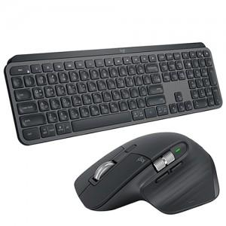

【상세/제작정보】

【인쇄/포장옵션】 | 레이저 / 포장지포장

【공급단가】 | 수량 | 20~ | 50~ | 100~ | 300~ | 500~
*VAT별도 | 단가 | 353,810원 | 341,180원 | 328,540원 | 315,900원 | 303,270원

【상품 URL】 | http://www.easy1.co.kr/src/goods_detail.php?gdno=23030

